일정표
세계평화 여성연합 영국대회 및 투어 일정 표
***요 금 : 329만원 (최소16명 투어참가조건) 항공료1,300,000원+유류할증료와 TAX569,300원 = 1,869,300원, 여행비+보험료+기사.가이드.식당팁+공항픽업=1,420,700원 ***공식행사 등록비 별도 (£150, 영국 파운드) 있습니다.
일 자 | 도 시 | 교 통 | 시간 | 일 정 |  | 식사
제1일 |  |  | 11:30:00 | 인천공항 3층14번입구 뒤쪽 35번테이블 집결 탑승수속 (여권 지참요망) |  | 공식행사
~ 제3일 |  | OZ521 | 13:45:00 | 인천공항 출발 |  | 자체
2013-10-07 | 런 던 |  | 17:50:00 | 런던 히드로공항 도착, 입국수속 - 여행사 버스탑승 호텔로 이동 후 자체/공식행사
2013-10-09 |  |  |  | 공식일정 (자체적으로 모든행사 진행)
 |  |  |  | 호텔 | : 공식행사 호텔 (Royal National Hotel 44-(0)20-07637-2488)
제4일 | 런던 | 전용차량 | 8:00:00 | 공식행사 호텔에서 조식 |  | 조: | 호텔 | 식
2013-10-10 |  |  | 11:00:00 | 호텔 출발 투어시작 |  | 중: | 현지 | 식
 | 윈저 | 41Km |  | 궁전과 명문교가 있는 영국 왕실의 연고지 윈저 이동 |  | 석: | 현지 | 식
 |  | 50분소요 |  | 영국 왕실의 주말 궁전 윈저성 관람 및
 |  |  |  | 영국 왕실과 인연이 깊은 명문 사립학교 이튼 칼리지 등 명소 관광
 | 옥스포드 | 74Km |  | 수 많은 학자를 배출해 온 학문의 중심지 옥스퍼드 이동
 |  | 1시간소요 |  | 헨리 8세가 만든, 옥스퍼드 칼리지 중 월등히 뛰어난 명문교 크라이스트 처치,
 |  |  |  | -<이상한 나라의 앨리스>, <해리 포터>, <반지의 제왕> 등 환타지 문학의 유적지로도
 |  |  |  | 많이 알려져 있다.
 |  |  |  | 13세기에 세워진 교회로 첨탑의 전망이 장관인 세인트 메리 교회,
 |  |  |  | 17세기 초 설립한 영국에서 가장 오래된 도서관인 보들리안 도서관 등 명소 관광
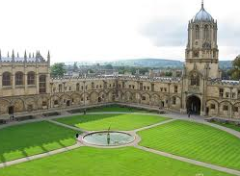
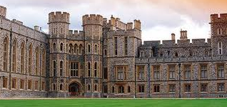

 |  |  |  | HOTEL : | 1급호텔
제5일 | 옥스포드 | 전용차량 | 전일 | 호텔 조식 후 옥스포드 출발 |  | 조: | 호텔 | 식
2013-10-11 | 바스 | 136Km |  | 로마인이 세운 우아한 휴양지 바스로 이동 |  | 중: | 현지 | 식
 |  | 1:30분소요 |  | 현존하는 목욕탕 유적 중 고대 유적으로 손꼽히는 로만바스 (로마시대 목욕장) |  | 석: | 현지 | 식
 |  |  |  | 고딕양식의 아름다운 수도원 바스 수도원
 |  | 64Km |  | 귀족의 관저 로열 크레슨트등 명소 관광 후 바스 출발
 | 솔즈베리 | 1:10분소요 |  | 에이번 강에 접한 대성당의 도시 솔즈베리 이동
 |  |  |  | 영국에서 가장 높은 첨탑을 가진 대성당인 솔즈베리 대성당 등 관광 후
 |  | 39Km |  | 의문에 쌓인 거석군 유네스코 보호유산 스톤헨지 ( Stonehenge )관광 후
 | 사우샘프턴 | 40분소요 |  | 사우샘프턴 도착 후 호텔 투숙
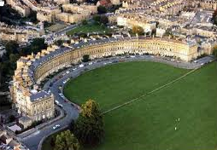
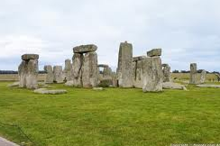

 |  |  |  | HOTEL : | 1급호텔
제6일 | 사우샘프턴 | 20Km | 전일 | 호텔 조식 후 |  | 조: | 호텔 | 식
2013-10-12 | 윈체스터 | 30분소요 |  | 알프레드 대왕의 흔적이 있는 고성의 도시 윈체스터 도착 |  | 중: | 현지 | 식
 |  |  |  | 역대 웨식스 국왕이 잠들어있는 윈체스터 대성당 |  | 석: | 한 | 식
 |  |  |  | 역대 국왕도 방문한 주교 궁전
 |  |  |  | 아더왕의 전설에 등장하는 유명한 원탁이 걸려있는 그레이트 홀
 |  | 110Km |  | 오만과 편견'의 작가 제인오스틴의 집 등 시내명소 관광 후
 |  | 1:30분소요 |  | 런던귀환 / 석식 후 호텔투숙/휴식

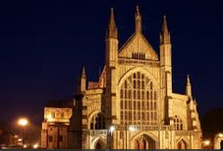
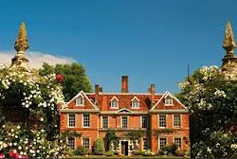

 |  |  |  | HOTEL : | 기내숙박
제7일 | 런던 | 전용차량 | 전일 | 호텔 조식 후 |  | 조: | 호텔 | 식
2013-10-13 |  |  |  | 호텔 조식 후 |  | 중: | 현지 | 식
 |  |  |  | 영국 왕실의 주거지 버킹검 궁전(외관), 위병 퍼레이드 , |  | 석: | 한 | 식
 |  |  |  | - 여름철엔 매일 아침, 겨울철은 이틀에 한번씩 11시 시작하여 12시 종료됨.
 |  |  |  | 국회의사당의 시계탑 빅벤,
 |  |  |  | 역대 왕들의 대관식이 거행되었던 웨스트민스트 사원(외관),
 |  |  |  | 세계 3대 박물관 중의 하나인 대영 박물관 관람,
 |  |  |  | 런던에서 아름다운 다리 타워 브릿지 등 시내 명소 관광
 |  |  |  | 석식 후 공항으로 이동
 |  | OZ522 | 21:00:00 | 런던 귀환하여 석식 후 공항으로 이동 / 출국수속 및 출국
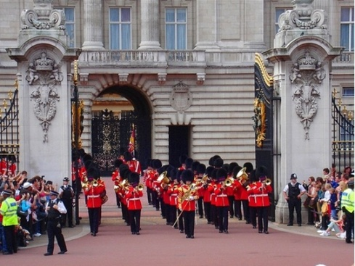


 |  |  |  | HOTEL : | 기내숙박
제8일 | 인천 |  | 15:50:00 | 인천 국제 공항 도착 후 해산
2013-10-14 |  |  |  |  | 안녕히 가십시오,,,,

* 상기 일정은 현지 사정 및 항공에 의하여 변동될 수 있사오니 참조부탁 드립니다.
* 영국은 전압 220V입니다. (멀티플러그 필요함)
* 준비물 - 여권, 우산, 정장(공식행사), 따뜻한 자켓, 상비약, 구급약, 세면도구, 선크림, 모자, 여성용품, 손목시계, 카메라, 영국 파운드화

